Kitöltési útmutató
Kitöltési útmutató

Sorszám: | Az eljárás sorszáma. A (köz)beszerzési igényeket tervezett eljárásonként szíveskedjenek az űrlapra felvezetni.
(Köz)beszerzés pontos megnevezése: | Az eljárás tervezett elnevezése.
Beszerzés tárgya: | A beszerzés tárgya a Kbt. 8. § (1) bek. alapján. Legördülő menüből választható.
Önmagában vett becsült érték (nettó): | Az igény becsült értéke.
Egybeszámított becsült érték (nettó): | A Kbt. 19. § (3) bek. alapján meghatározott becsült érték.
Közbeszerzési eljárás tervezett típusa, fajtája: | A legördülő menüből az alábbi lehetőségeket választhatja:

 | Kbt. - uniós nyílt
 | Kbt. - nemzeti nyílt
 | Kbt. - uniós tárgyalásos
 | Kbt. - nemzeti tárgyalásos
 | Kbt. - verseny újranyitás keretmegállapodás alapján
 | Kbt. - közvetlen megrendelés keretmegállapodás alapján
 | Egyéb közbeszerzési eljárástípus a Megjegyzés rovatban megnevezve és indokolva
Beszerzési eljárás tervezett típusa, fajtája:
 | Vbt. - uniós meghívásos
 | Vbt. - nemzeti meghívásos
 | Vbt. - uniós tárgyalásos
 | Vbt. - nemzeti tárgyalásos
 | 225/2016. (VII. 29.) Korm. Rendelet szerinti "többajánlatos" beszerzési eljárás
 | 492/2015. (XII. 30.) Korm. Rendelet szerinti "többajánlatos" beszerzési eljárás
 | "egyajánlatos" beszerzési eljárás
 | "többajánlatos" beszerzési eljárás
 | Egyéb beszerzési eljárástípus a Megjegyzés rovatban megnevezve és indokolva
Költségviselő megnevezése: | A pályázat tartalmához igazodóan szíveskedjék megjelölni, hogy az eljárás költségviselője melyik szervezet lesz. Így amennyiben konzorciumi partnerrel rendelkezik, és a (köz)beszerzést a konzociumi partner fogja megvalósítani, úgy a rovatban a konzorciumi partner nevét kell feltüntetni.
Költségvetési segédtábla kapcsolódó költségeleme(i): | A rovat alapján állapítható meg, hogy az adott soron feltüntetett (köz)beszerzési eljárás melyik soro(ko)n jelenik meg a költségvetési segédtáblában.
Referencia kód(ok): | A költségvetési segédtáblában szereplő referencia kódot szíveskedjék feltüntetni a sorban. Amennyiben a (köz)beszerzési eljárás több referencia kódon szereplő költséget is érint, úgy a sorba illesztve az összes referencia kódot szíveskedjék feltüntetni.
Referencia kódhoz kapcsolódó nettó összeg: | A költségvetési segédtáblában az adott referencia kódhoz kapcsolódó nettó összeget szíveskedjék feltüntetni a sorban. Amennyiben a (köz)beszerzési eljárás több referencia kódon szereplő költséget is érint, úgy a sorba illesztve az összes referencia kódhoz kapcsolódó nettó összeget szíveskedjék feltüntetni.
Összesen: | A "Referencia kódhoz kapcsolódó nettó összeg:" rovatban feltüntetett különböző referencia kódokon szereplő költségek nettó összegét szíveskedjét feltüntetni.
 | 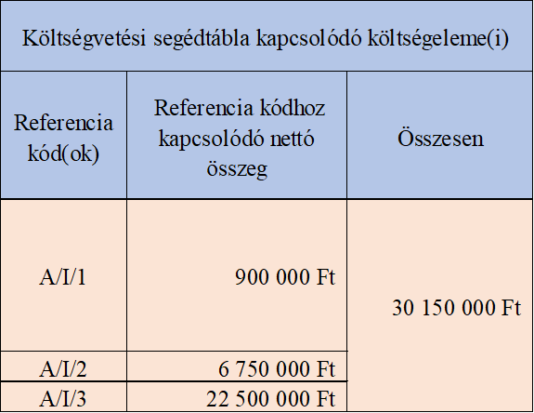 Például amennyiben három referencia kódon szereplő tételeket kíván beszerezni egy (köz)beszerzési eljárás keretében, úgy az érintett referencia kódokat, a kapcsolódó nettó költségeket és ezek összegét az alábbiak szerint kell feltüntetni a sorban:

Az eljáráshoz az alábbi központi beszerző szervezetek irányában kapcsolódik adatszolgtatási kötelezettség: | Amennyiben egy vagy több központi beszerző szervezet részére bejelentési-adatszolgáltatási kötelezettség áll fenn az adott eljárás tekintetében, úgy szíveskedjen a megfelelő rovatban "X" jelet elhelyezni.
Megjegyzés: | Ebben a rovatban teheti meg az adott eljárással kapcsolatosan szükségesnek ítélt megjegyzéseket, illetve kiegészítő információkat rögzíthet. a) Kérjük, hogy amennyiben a "(Köz)beszerzési eljárás tervezett típusa, fajtája" rovatban a legördülő menüből az "Egyéb (köz)beszerzési eljárástípus a Megjegyzés rovatban megnevezve és indokolva" lehetőséget választotta, úgy itt jelölje meg az eljárás tervezett típusát, adott esetben a rezsimet és az eljárástípus alkalmazásának indokait. b) Amennyiben a „II. Egyéb beszerzési eljárások” résznél az "egyajánlatos" beszerzési eljárást jelölték meg a "Beszerzési eljárás tervezett típusa, fajtája" oszlopban, és az adott eljárás esetén az „Önmagában vett becsült érték (nettó)” összeg vagy az „Egybeszámított becsült érték (nettó)” összeg eléri, illetve meghaladja a nettó 1 000 000,- Ft összeget, úgy a Megjegyzés rovatban szíveskedjenek rögzíteni a többajánlatos beszerzési eljárás mellőzésének indokát, jogalapját. c) Kérjük, hogy ha a (köz)beszerzési eljárást már elindította, vagy lefolytatta, azt a Megjegyzés rovatban szíveskedjen jelezni.

